行政事業レビューシート
...
 |  | 本事業は限られた予算の範囲内で、効果的・効率的にスポーツの振興及び児童生徒等の健康の保持増進を図るかが課題であり、より成果の創出が図られるよう運営体制も含め、検討・改善をしていくことが必要である。なお、毎年各事業において定量的目標を掲げ、目標達成に向けて効果的・効率的に事業を実施しているところである。 契約においては、競争参加条件の見直しを図るなど、引き続き契約の競争性、公平性、透明性の確保を推進する必要がある。
 | 成果指標については、事業の成果や課題が適切に検証されるよう、事業概要に対応した成果目標を設定するべく、引き続き見直しの検討を図っていく。 また、契約の適正性については、JSCが定める調達等合理化計画に基づき、新たに随意契約を締結することとなる案件について、法人内に設置した適正契約監視チームによる事前点検を行う他、契約監視委員会などを活用する等、契約の適正性及び透明性の確保に向けて、引き続き取り組んでいるところである。
...
 |  | 本事業は限られた予算の範囲内で、効果的・効率的にスポーツの振興及び児童生徒等の健康の保持増進を図るかが課題であり、より成果の創出が図られるよう運営体制も含め、検討・改善をしていくことが必要である。なお、毎年各事業において定量的目標を掲げ、目標達成に向けて効果的・効率的に事業を実施しているところである。 契約においては、競争参加条件の見直しを図るなど、引き続き契約の競争性、公平性、透明性の確保を推進する必要がある。
383 |  |  |  |  |  | 平成23年度 |  | 365 |  | 平成24年度 |  | 392 |  |  | 平成25年度 |  | 355
348 |  |  |  |  |  | 平成27年度 |  | 340 |  | 平成28年度 |  | 320
文部科学省 |  |  | ( |  | 0328 |  | )
 |  | ※平成29年度実績を記入。執行実績がない新規事業、新規要求事業については現時点で予定やイメージを記入。
 |  | なお、金額は単位未満四捨五入して記載していることから、合計が一致しない場合がある。
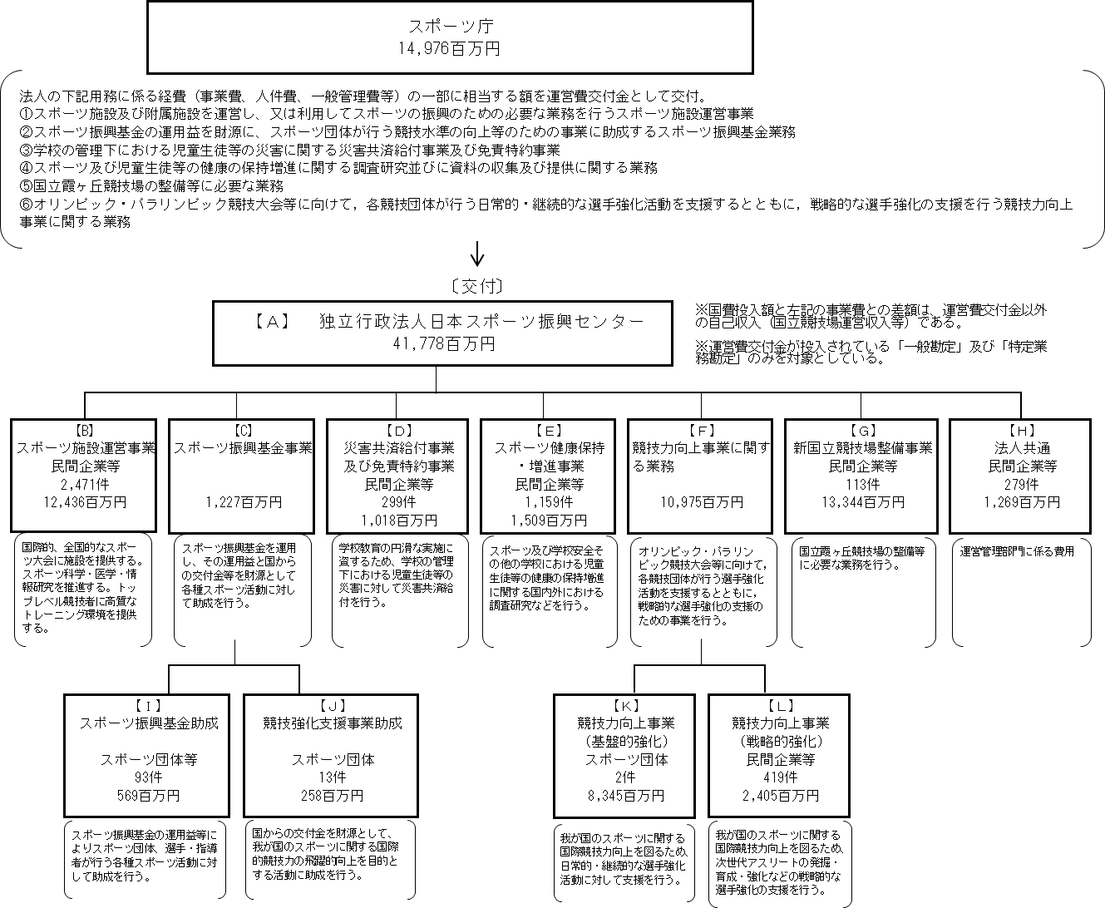
...
※同種の他の契約予定価格を類推される恐れがあるため、落札率を一部非公表としている。
...
 |  |  |  | 法 人 番 号 |  |  | 業 務 概 要 |  | 支 出 額 （百万円） |  | 契約方式等 |  | 入札者数 （応募者数） | 落札率 |  | 一者応札・一者応募又は 競争性のない随意契約となった 理由及び改善策 （支出額10億円以上）
 |  |  |  | 8000020130001 |  |  | ナショナルトレーニングセンター拡充整備用地の取得 |  | 4,668 |  | 随意契約 （その他） |  | - | - |  | 東京都が所有する土地の売買であるため
 |  |  |  | 8000020130001 |  |  | 水道料金 |  | 125 |  | 随意契約 （その他） |  | - | - |  | -
 |  |  |  | 2010001041271 |  |  | JISS/NTC管理・運営業務委託 |  | 616 |  | その他 |  | - | - |  | -
 |  |  |  | 2010001041271 |  |  | 国立代々木競技場管理・運営業務委託 |  | 175 |  | その他 |  | - | - |  | -
 |  |  |  | 2010001041271 |  |  | 国立代々木競技場プロムナード東南隅石垣の高圧洗浄作業 |  | 1 |  | 随意契約 （少額） |  | - | - |  | -
 |  |  |  | 2010001041271 |  |  | 国立代々木競技場プロムナード側溝清掃 |  | 1 |  | 随意契約 （少額） |  | - | - |  | -
 |  |  |  | 2010001041271 |  |  | プール用逆洗排水槽内の清掃 |  | 1 |  | 随意契約 （少額） |  | - | - |  | -
 |  |  |  | 2010001041271 |  |  | JISSプール用逆洗排水槽の清掃 |  | 1 |  | 随意契約 （少額） |  | - | - |  | -
 |  |  |  | 2010001041271 |  |  | 消毒作業 |  | 0 |  | 随意契約 （少額） |  | - | - |  | -
...
 |  |  |  | 7010001008844 |  |  | 軌跡計測システムの製造業務委託 |  | 39 |  | 随意契約 （その他） |  | - | - |  | -
 |  |  |  | 7010001008844 |  |  | ｽﾎﾟｰﾂ科学形態・代謝画像情報解析ｼｽﾃﾑ関連機器の保守点検 |  | 31 |  | その他 |  | - | - |  | -
 |  |  |  | 7010001008844 |  |  | トラッキングシステムの要件定義業務委託 |  | 16 |  | 随意契約 （その他） |  | - | - |  | -
 |  |  |  | 7010001008844 |  |  | ウェアラブルセンサー用プログラムの製造 |  | 6 |  | 随意契約 （その他） |  | - | - |  | -
 |  |  |  | 7010001008844 |  |  | コンテナ型データセンターの保守点検業務 |  | 3 |  | その他 |  | - | - |  | -
 |  |  |  | 7010001008844 |  |  | MRI筋形態解析システムのリプレイス（システム開発）及び保守 |  | 2 |  | その他 |  | - | - |  | -
 |  |  |  | 2330001004304 |  |  | 旧西が丘一号宿舎等とりこわしその他工事 |  | 137 |  | その他 |  | - | - |  | -
 |  |  |  | 3010001129215 |  |  | トレーニング映像収録システムの改修 |  | 73 |  | 一般競争契約 （最低価格） |  | 1 | - |  | -
 |  |  |  | 3010001129215 |  |  | トレーニング映像収録システム等の保守業務委託 |  | 36 |  | その他 |  | - | - |  | -

※同種の他の契約予定価格を類推される恐れがあるため、落札率を一部非公表としている。
...
 |  |  |  | 法 人 番 号 |  |  | 業 務 概 要 |  | 支 出 額 （百万円） |  | 契約方式等 |  | 入札者数 （応募者数） | 落札率 |  | 一者応札・一者応募又は 競争性のない随意契約となった 理由及び改善策 （支出額10億円以上）
 |  |  |  | 3010001129215 |  |  | ハイパフォーマンスジム ハイスピードカメラ天井設置作業 |  | 1 |  | 随意契約 （少額） |  | - | - |  | -
 |  |  |  | 3010001129215 |  |  | 陸上実験場 ロールスクリーンの修理 |  | 1 |  | 随意契約 （少額） |  | - | - |  | -
 |  |  |  | 3010001129215 |  |  | 陸上実験場 ロールスクリーンの修理 |  | 0 |  | 随意契約 （少額） |  | - | - |  | -
 |  |  |  | 5011101009189 |  |  | 国立霞ヶ丘競技場管理・運営業務委託 |  | 85 |  | その他 |  | - | - |  | -
 |  |  |  | 3010401009875 |  |  | ハイスピードカメラ及びソフトウェアの購入 |  | 12 |  | 一般競争契約 （最低価格） |  | 1 | - |  | -
 |  |  |  | 3010401009875 |  |  | コンビネーション刺激装置等の購入 |  | 11 |  | 一般競争契約 （最低価格） |  | 1 | - |  | -
 |  |  |  | 3010401009875 |  |  | 微弱電流治療器の購入 |  | 6 |  | 一般競争契約 （最低価格） |  | 1 | - |  | -
 |  |  |  | 3010401009875 |  |  | 通気測定マシンの購入 |  | 4 |  | 一般競争契約 （最低価格） |  | 1 | - |  | -
 |  |  |  | 3010401009875 |  |  | 血管内皮機能検査装置の購入 |  | 3 |  | 一般競争契約 （最低価格） |  | 1 | - |  | -
...
※同種の他の契約予定価格を類推される恐れがあるため、落札率を一部非公表としている。
...
 |  |  |  | 法 人 番 号 |  |  | 業 務 概 要 |  | 支 出 額 （百万円） |  | 契約方式等 |  | 入札者数 （応募者数） | 落札率 |  | 一者応札・一者応募又は 競争性のない随意契約となった 理由及び改善策 （支出額10億円以上）
 |  |  |  | 8010401021784 |  |  | 業務アプリケーションの改修及び機器等 |  | 125 |  | その他 |  | - | - |  | -
 |  |  |  | 7010401022924 |  |  | 業務アプリケーションの改修 |  | 59 |  | 随意契約 （その他） |  | - | - |  | -
 |  |  |  | 7010401022924 |  |  | 業務システム端末の管理系統替え |  | 30 |  | 随意契約 （その他） |  | - | - |  | -
 |  |  |  | 7010401022924 |  |  | 業務システム端末管理替え用監視端末（予備用ＰＣ） |  | 1 |  | 随意契約 （少額） |  | - | - |  | -
 |  |  |  | 7010401022924 |  |  | 監視端末用ソフトウェアの購入 |  | 0 |  | 随意契約 （少額） |  | - | - |  | -
 |  |  |  | 3010001035099 |  |  | 平成29年度「体育の日」中央記念行事に関する企画・運営・管理業務 |  | 64 |  | 一般競争契約 （総合評価） |  | 2 | 94 |  | -
 |  |  |  | 3010001035099 |  |  | 平成29年度「体育の日」中央記念行事に関する協賛獲得業務の委託 |  | 1 |  | 随意契約 （企画競争） |  | 1 | - |  | -
 |  |  |  | 5030001081412 |  |  | 書籍等の梱包配送業務 |  | 13 |  | その他 |  | - | - |  | -
 |  |  |  | 5030001081412 |  |  | 配送業務 |  | 1 |  | 随意契約 （少額） |  | - | - |  | -
...
 |  |  |  | 5010001067883 |  |  | 冊子の印刷等業務 |  | 4 |  | 一般競争契約 （最低価格） |  | 10 | - |  | -
 |  |  |  | 2010001142978 |  |  | ウェブサイトシステムサポート・保守等業務委託 |  | 7 |  | その他 |  | - | - |  | -
 |  |  |  | 2010001142978 |  |  | 法人ウェブサイト：ニュースリリース掲載欄の追加改修 |  | 1 |  | 随意契約 （少額） |  | - | - |  | -
 |  |  |  | 2010001142978 |  |  | JSC法人ウェブサイト全ページSSL化 |  | 0 |  | 随意契約 （少額） |  | - | - |  | -
 |  |  |  | 2010001142978 |  |  | Webサイトの検索項目追加及び仕様変更 |  | 0 |  | 随意契約 （少額） |  | - | - |  | -
 |  |  |  | 2010001142978 |  |  | WAF導入のための事前検証 |  | 0 |  | 随意契約 （少額） |  | - | - |  | -
 |  |  |  | 2010001142978 |  |  | 法人ウェブサイトSSL更新 |  | 0 |  | 随意契約 （少額） |  | - | - |  | -
 |  |  |  | 2010001142978 |  |  | 法人ウェブサイトIP制限に関する設定変更 |  | 0 |  | 随意契約 （少額） |  | - | - |  | -
 |  |  |  | 9010001001855 |  |  | 事業成果物ＤＶＤの増刷 |  | 2 |  | 随意契約 （少額） |  | - | - |  | -

※同種の他の契約予定価格を類推される恐れがあるため、落札率を一部非公表としている。
...
 |  |  |  | 法 人 番 号 |  |  | 業 務 概 要 |  | 支 出 額 （百万円） |  | 契約方式等 |  | 入札者数 （応募者数） | 落札率 |  | 一者応札・一者応募又は 競争性のない随意契約となった 理由及び改善策 （支出額10億円以上）
 |  |  |  | 9010001001855 |  |  | 業務システム操作マニュアルの作成 |  | 1 |  | 随意契約 （少額） |  | - | - |  | -
 |  |  |  | 9010001001855 |  |  | 業務に係る手引き等の作成及び公印印刷 |  | 1 |  | 随意契約 （少額） |  | - | - |  | -
 |  |  |  | 9010001001855 |  |  | 成果報告書の印刷 |  | 1 |  | 随意契約 （少額） |  | - | - |  | -
 |  |  |  | 9010001001855 |  |  | 冊子の印刷 |  | 1 |  | 随意契約 （少額） |  | - | - |  | -
 |  |  |  | 9010001001855 |  |  | 冊子の増刷及び送付状の印刷 |  | 1 |  | 随意契約 （少額） |  | - | - |  | -
 |  |  |  | 9010001001855 |  |  | セミナー配布冊子印刷 |  | 1 |  | 随意契約 （少額） |  | - | - |  | -
 |  |  |  | 9010001001855 |  |  | 事故防止講習会DVDの複製 |  | 1 |  | 随意契約 （少額） |  | - | - |  | -
 |  |  |  | 9010001001855 |  |  | 文書及びチラシの作成・発送及び配布 |  | 0 |  | 随意契約 （少額） |  | - | - |  | -
 |  |  |  | 9010001001855 |  |  | 制度紹介のためのパンフレットの印刷 |  | 0 |  | 随意契約 （少額） |  | - | - |  | -
...

